matrix
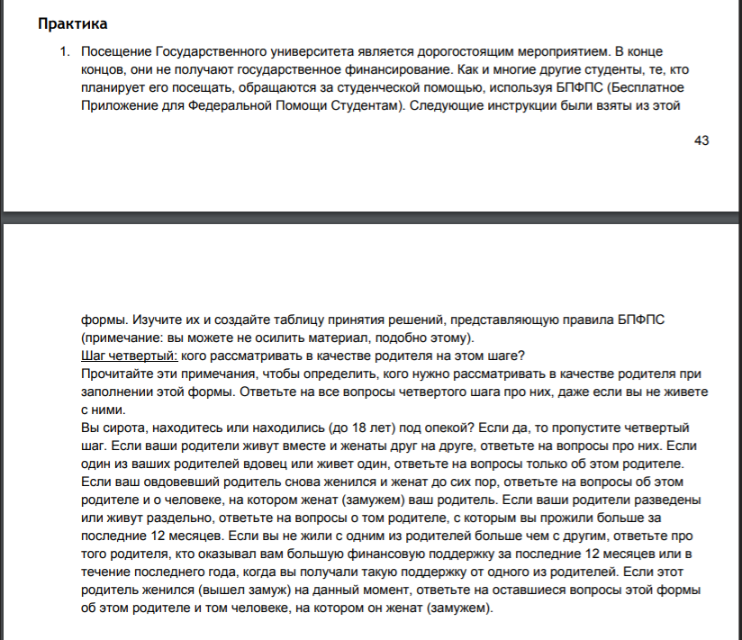

 | Rule1 | Rule2 | Rule3 | Rule4 | Rule5 | Rule6 | Rule7 | Rule8 | Rule9 | Rule10 | Rule11 | Rule12 | Rule13 | Rule14 | Rule15 | Rule16 | Rule17 | Rule18 | Rule19 | Rule20 | Rule21 | Rule22 | Rule23 | Rule24 | Rule25 | Rule26 | Rule27 | Rule28 | Rule29 | Rule30 | Rule31 | Rule32 | Rule33 | Rule34
Precondition
Сирота | Yes
До 18 лет под опекой |  | Yes
Я живу с матерью |  |  | Yes | Yes |  | Yes |  | Yes |  | Yes
Я живу с отцом |  |  | Yes |  | Yes |  | Yes |  | Yes |  | Yes
Я живу самостоятельно |  |  |  |  |  |  |  |  |  |  |  | Yes | Yes | Yes | Yes | Yes | Yes | Yes | Yes | Yes | Yes | Yes | Yes | Yes | Yes | Yes | Yes | Yes | Yes | Yes | Yes | Yes | Yes | Yes
Родители женаты друг на друге |  |  | Yes |  |  |  |  |  |  |  |  |  |  |  |  | Yes |  |  |  |  | Yes | Yes | Yes | Yes
Родители разведены |  |  |  |  |  |  |  |  |  |  |  |  |  |  |  |  | Yes | Yes | Yes | Yes |  |  |  |  | Yes | Yes | Yes | Yes |  |  | Yes | Yes | Yes | Yes
Один из родителей вдовец (мать) |  |  |  | Yes |  |  |  |  |  | Yes | Yes | Yes |  | Yes
Один из родителей вдовец (отец) |  |  |  |  | Yes |  |  |  |  |  |  |  | Yes |  | Yes
Один из родителей в повторном браке(мать) |  |  |  |  |  |  |  | Yes |  | Yes |  |  |  | Yes |  |  |  |  | Yes |  |  |  |  |  |  |  | Yes |  |  |  |  |  | Yes
Один из родителей в повторном браке(отец) |  |  |  |  |  |  |  |  | Yes |  | Yes |  |  |  | Yes |  |  |  |  | Yes |  |  |  |  |  |  |  | Yes |  |  |  |  |  | Yes
Родители живут вместе |  |  | Yes |  |  |  |  |  |  |  |  |  |  |  |  | Yes |  |  |  |  |  |  |  |  |  |  |  |  | Yes | Yes | Yes | Yes | Yes | Yes
Родители живут раздельно |  |  |  |  |  |  |  |  |  |  |  |  |  |  |  |  |  |  |  |  | Yes | Yes | Yes | Yes
Один из родителей живет один |  |  |  |  |  | Yes | Yes | Yes | Yes
За последние 12 мес я прожил больше с матерью |  |  |  |  |  |  |  |  |  |  |  |  |  |  |  |  | Yes |  | Yes |  | Yes
За последние 12 мес я прожил больше с отцом |  |  |  |  |  |  |  |  |  |  |  |  |  |  |  |  |  | Yes |  | Yes |  | Yes
Мать оказывала большую фин. за посл. 12 мес |  |  |  |  |  |  |  |  |  |  |  |  |  |  |  |  |  |  |  |  |  |  | Yes |  | Yes |  | Yes |  | Yes |  | Yes |  | Yes
Отец оказывал большую фин. за посл 12 мес |  |  |  |  |  |  |  |  |  |  |  |  |  |  |  |  |  |  |  |  |  |  |  | Yes |  | Yes |  | Yes |  | Yes |  | Yes |  | Yes
Result
Пропустить Шаг 4 | Yes | Yes
Ответить на вопрос только о матери |  |  | Yes | Yes |  | Yes |  | Yes |  | Yes |  |  | Yes | Yes |  | Yes | Yes |  | Yes |  | Yes |  | Yes |  | Yes |  | Yes |  | Yes |  | Yes |  | Yes
Ответить на вопрос тоглько об отце |  |  | Yes |  | Yes |  | Yes |  | Yes |  | Yes | Yes |  |  | Yes | Yes |  | Yes |  | Yes |  | Yes |  | Yes |  | Yes |  | Yes |  | Yes |  | Yes |  | Yes
Ответить на вопрос с кем состоит в браке |  |  |  |  |  |  |  | Yes | Yes | Yes | Yes |  |  | Yes | Yes |  |  |  | Yes | Yes |  |  |  |  |  |  | Yes | Yes |  |  |  |  | Yes | Yes

Родители разведены
Один из родителей вдовец
Живу с матерью

Не в браке
В повторном браке
и тд

